关系图
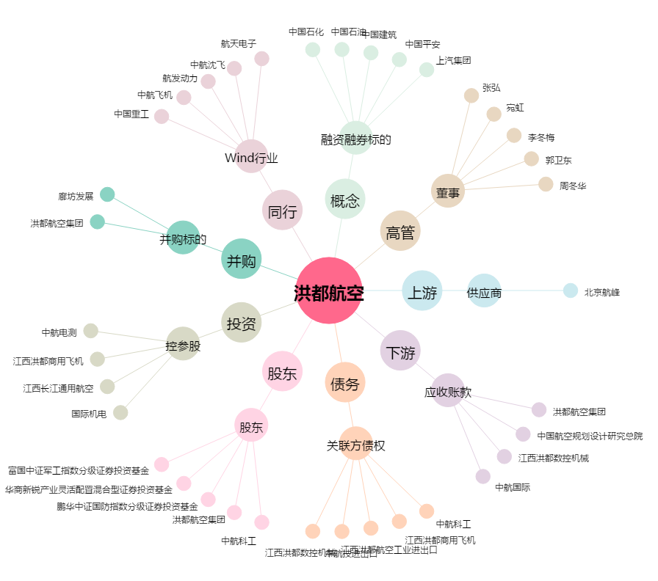
洪都航空[600316.SH] - 关系概览图

